Descrizione
Click qui per la Matrice Acquisti
SPAZIO ALTERNATIVO PER L'APPRENDIMENTO ESTESO
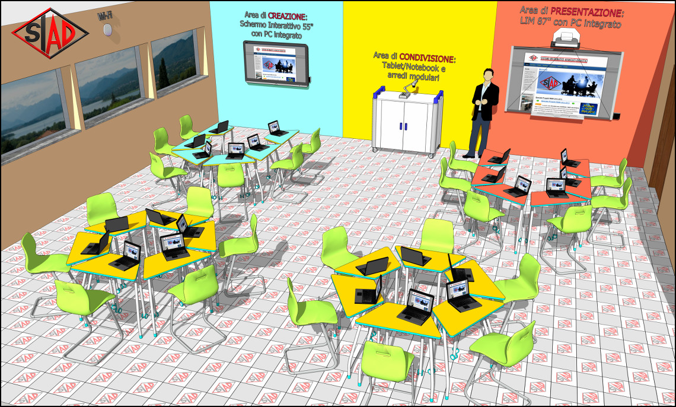
OBIETTIVI E FINALITÀ DELLA SOLUZIONE
Realizzare uno spazio multifunzione per la didattica innovativa, composto da tre aree funzionali correlate ed intercambiabili: Creazione, Condivisione e Presentazione. L'ambiente si trasforma dinamicamente in base alle esigenze della didattica, consentendo sia lavori di gruppo che di classe.

LA SOLUZIONE È COMPOSTA DA:
n°24 postazioni allievo con banco modulare, sedia e tablet/PC.
n°1 armadio mobile di ricarica per la conservazione e la ricarica dei tablet/PC.
n°1 Schermo Interattivo 55" con PC integrato per la creazione dei contenuti interattiva.
n°1 LIM 87" con PC integrato per la presentazione e la rielaborazione dei contenuti creati.
n°1 NAS precaricato con contenuti didattici utilizzabili dalla classe.
n°1 document camera per cattura e la visualizzazione interattiva dei contenuti.
n°1 impianto Wireless per la condivisione dei contenuti e la connessione ad internet.

Click qui per la Matrice Acquisti

